关系图
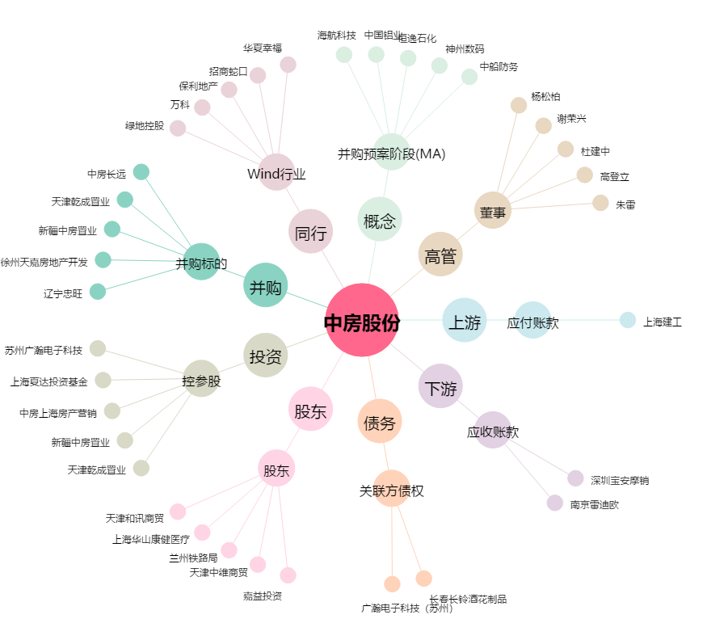
中房股份[600890.SH] - 关系概览图

